关系图
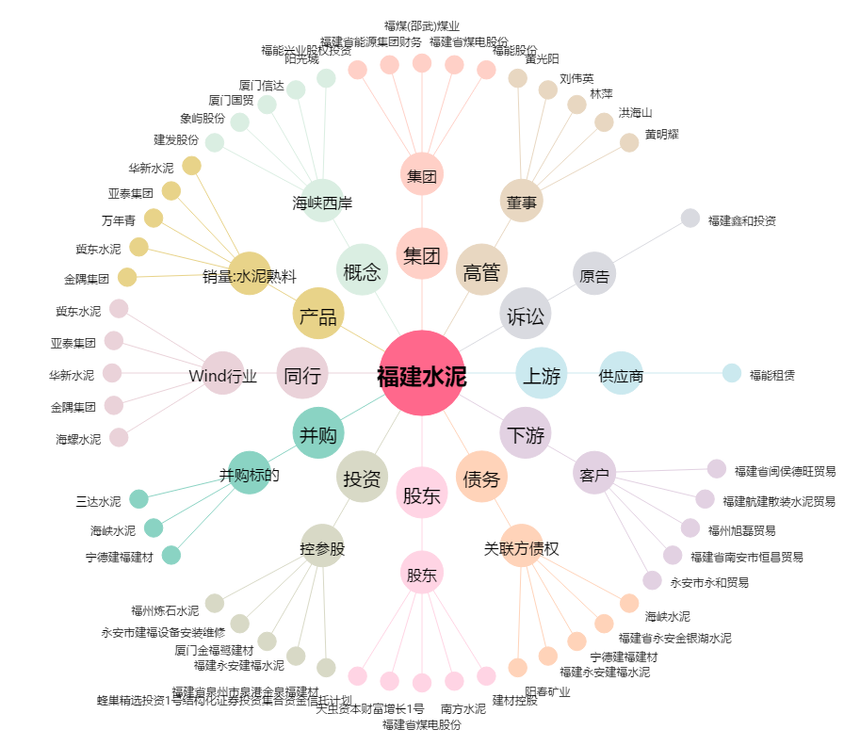
福建水泥[600802.SH] - 关系概览图

